経済収支比率
 | 42. 経常収支比率

 | 時点 2014（H26）年度（毎年） |  |  |  |  |  |  | 平 均 値 |  |  |  | 90.6
 | 単位 ％ |  |  |  |  |  |  | 標準偏差 |  |  |  | 4.1
 | 市町村名 | 指標 | 順位 |  | #REF! | 備考 | 市町村名 | 指標 | 順位 |  | #REF! | 備考

 | 千葉県 | 90.6 |  | － |  |  | 八街市 | 94.9 |  | 9
 | 千葉市 | 97.4 |  | 3 |  |  | 印西市 | 86.1 |  | 46
 | 銚子市 | 97.0 |  | 4 |  |  | 白井市 | 91.5 |  | 22
 | 市川市 | 94.9 |  | 9 |  |  | 富里市 | 88.6 |  | 38
 | 船橋市 | 93.7 |  | 16 |  |  | 南房総市 | 87.4 |  | 39
 | 館山市 | 96.4 |  | 6 |  |  | 匝瑳市 | 87.0 |  | 43
 | 木更津市 | 92.2 |  | 20 |  |  | 香取市 | 84.6 |  | 50
 | 松戸市 | 90.6 |  | 26 |  |  | 山武市 | 90.1 |  | 29
 | 野田市 | 93.9 |  | 15 |  |  | いすみ市 | 89.7 |  | 33
 | 茂原市 | 91.3 |  | 24 |  |  | 大網白里市 | 94.3 |  | 14
 | 成田市 | 81.8 |  | 54 |  |  | 酒々井町 | 88.9 |  | 36
 | 佐倉市 | 91.9 |  | 21 |  |  | 栄町 | 96.5 |  | 5
 | 東金市 | 93.6 |  | 17 |  |  | 神崎町 | 84.3 |  | 52
 | 旭市 | 86.0 |  | 47 |  |  | 多古町 | 92.9 |  | 18
 | 習志野市 | 94.4 |  | 13 |  |  | 東庄町 | 85.4 |  | 48
 | 柏市 | 91.5 |  | 22 |  |  | 九十九里町 | 90.2 |  | 27
 | 勝浦市 | 95.6 |  | 7 |  |  | 芝山町 | 90.2 |  | 27
 | 市原市 | 95.0 |  | 8 |  |  | 横芝光町 | 88.8 |  | 37
 | 流山市 | 87.3 |  | 41 |  |  | 一宮町 | 87.4 |  | 39
 | 八千代市 | 94.9 |  | 9 |  |  | 睦沢町 | 86.5 |  | 45
 | 我孫子市 | 94.7 |  | 12 |  |  | 長生村 | 84.6 |  | 50
 | 鴨川市 | 90.1 |  | 29 |  |  | 白子町 | 86.8 |  | 44
 | 鎌ケ谷市 | 90.1 |  | 29 |  |  | 長柄町 | 87.2 |  | 42
 | 君津市 | 97.6 |  | 2 |  |  | 長南町 | 85.1 |  | 49
 | 富津市 | 89.1 |  | 35 |  |  | 大多喜町 | 89.7 |  | 33
 | 浦安市 | 83.3 |  | 53 |  |  | 御宿町 | 92.7 |  | 19
 | 四街道市 | 98.4 |  | 1 |  |  | 鋸南町 | 91.1 |  | 25
 | 袖ケ浦市 | 89.8 |  | 32

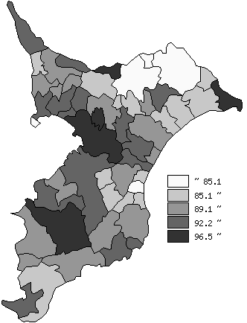
 | 千葉県の推移
平成22年度 | 87.8
平成23年度 | 89
平成24年度 | 90.2
平成25年度 | 89.1
平成26年度 | 90.6

《備 考》 ・資料出所 総務省「市町村別決算状況調」 ・算出方法 経常経費充当一般財源等÷（経常一般財源等総額＋減収補塡債特例分＋ 臨時財政対策債） 注) 県数値は、単純平均値です。

